6W費用試算
AOTS制度利用の費用試算（企業受入・一人あたり）

【試算条件】 |  |  |  |  | 一般研修コース： | (6W) |  |  |  |  | 作成日： |  |  |  |  | 【費用の使途(支払先別)】

Ⅰ． | 企業名 ： |  |  |  |  |  |  |  |  |  |  |  |  |  |  |  | 支払先 |  | 費 目 |  |  | 支出額 | 備 考
 |  |  |  |  |  |  |  |  |  |  |  |  |  |  |  | 旅費 | 旅行代理店等 |  | 渡航費 |  |  | 補助対象外 | 研修生へは現物提供
Ⅱ． | 研修申込区分 ： |  |  |  | 技術･人材協力を通じた新興国との共創推進事業／中小企業に該当しない企業（重点分野） |  |  |  |  |  |  |  |  |  |  |  | JR等 |  | 国内移動費 |  |  | 14,000 | 基準額超過分は全額受入企業負担
 |  |  |  |  |  |  |  |  |  |  |  |  |  |  |  |  |  |  |  | 合 計 |  | 14,000
Ⅲ． | 来日日 ： |  |  |  | 2027-01-13 |  |  | Ⅶ． | 実地研修中の宿泊 ： |  | 外部宿舎
 |  |  |  |  |  |  |  |  | 外部宿舎費（上で｢外部宿舎｣を選択の場合）： |  |  | 2,500 | 円／泊 |  |  | 宿舎費 | 外部宿舎 |  | 実地研修中 宿舎費(外部宿舎利用時) |  |  | 427,500 | 商業ホテル、旅館等
Ⅳ． | 研修期間 ： |  |  |  | 213 | 日 |  |  | 補助対象宿泊費 (上限6,280円／泊)： |  |  | 2,500 | 円／泊 |  |  |  |  |  |  | 合 計 |  | 427,500
 | 補助対象日数 ： |  |  |  | 214 | 日 （来日日を含む）
 | AOTS研修ｺｰｽ |  |  |  | 2027/01/14～2027/02/24(42日・TKC) |  |  | Ⅷ． | 国内移動費 ： |  |  |  |  |  |  | 生活費 | 研修生 |  | 実地研修中 食費 |  |  | 547,200 | 現金払い
 | 実地研修期間 |  |  |  | 2027/2/25～2027/8/14(171日) |  |  |  | 1. 来日空港～研修ｾﾝﾀｰ間： |  |  | 1,000 | 円 |  |  |  |  |  | 雑費 |  |  | 214,000 | 現金払い
 |  |  |  |  |  |  |  |  | 2. 研修ｾﾝﾀｰ～最初の実地研修地間： |  |  | 10,000 | 円 |  |  |  |  |  |  | 合 計 |  | 761,200
Ⅵ． | 渡航費 ： |  |  |  |  |  | 円 |  | 3. 最後の宿泊場所～離日空港間： |  |  | 3,000 | 円
 | （アジア等ゼロエミッション化人材育成事業のみ補助対象） |  |  |  |  |  |  |  |  |  | 計 | 14,000 | 円 |  |  | 研修費等 | 受入企業 |  | 実地研修費 |  |  | 574,560 | 指導員人件費、作業着、テキスト等
 | ※ただし、アフリカからの参加の場合、渡航費が補助対象となります。詳しくはお問合せください。 |  |  |  |  |  |  |  |  |  |  |  |  |  |  |  |  |  | 実地研修中 宿舎費（会社施設利用時） |  |  | 0 | 社員寮、借上げアパート
 |  |  |  |  |  |  |  |  |  |  |  |  | ：手入力 |  |  |  |  |  |  | 合 計 |  | 574,560

【計算結果】
 | 1) 受入費等支出明細 [コース開始前日にチェックイン、コース終了翌日にチェックアウトしたものとして設定]
 |  |  |  |  |  |  |  |  |  |  |  |  |  |  |  | 【補助金と分担金】
 | 費 目 |  |  |  |  |  | 単価（\） | 日数/回 | 基準額 | 国庫補助額 |  | 受入企業負担額
 |  |  |  |  |  |  |  |  |  | 補助率： | 0.5 | 負担率： | 0.5 |  |  | 補助対象経費 |  |  | 内訳 → | 補助金と企業負担（分担金）
 | 受入費 | 渡航費 |  |  |  | 基準額 |  | (1往復) | 補助対象外 | 補助対象外 |  | 補助対象外 |  |  |  | AOTSが直接執行した受入費④ |  |  |  | AOTSが直接受け取る補助金
 |  | 滞在費 | 一般研修中 |  |  |  |  |  |  |  |  |  |  |  |  | センター利用料 |  | 534,600
 |  |  |  | チェックイン当日 |  | 宿舎費+食費 | 11,200 | 1 | 11,200 | 5,600 |  | 5,600 |  |  |  | 海外旅行保険 |  | 36,480 |  |  | 285,540
 |  |  |  | センター滞在中 |  | 宿舎費+食費 | 12,200 | 40 | 488,000 | 244,000 |  | 244,000 |  |  |  |  |  |  |  | 企業が負担する額 |  |  | 受入分担金＝②
受入費
 |  |  |  | 研修旅行中 |  | 宿舎費 | 14,500 | 2 | 29,000 | 14,500 |  | 14,500 |  |  |  |  |  | ( 571,080) |  |  | 285,540 |  | 1,174,170
（注：端数処理の関係で誤差があります）
 |  |  |  |  |  | 食費 | 3,200 | 2 | 6,400 | 3,200 |  | 3,200 |  |  |  | 企業が立替えた受入費（A) |  |  |  | 企業へ支払われる補助金
 |  |  | 実地研修中 |  |  | 宿舎 | 2,500 | 171 | 427,500 | 213,750 |  | 213,750 |  |  |  | 渡航費 |  | 補助対象外
 |  |  |  |  |  | 食費 | 3,200 | 171 | 547,200 | 273,600 |  | 273,600 |  |  |  | 宿舎費 |  | 427,500
 |  |  | 雑費 |  |  |  | 1,000 | 214 | 214,000 | 107,000 |  | 107,000 |  |  |  | 食費 |  | 547,200
 |  | 海外旅行保険 |  |  |  |  | - | 214 | 36,480 | 18,240 |  | 18,240 |  |  |  | 雑費 |  | 214,000 |  |  | 888,630
 |  | 実地研修費 |  |  |  |  | 3,360 | 171 | 574,560 | 287,280 |  | 287,280 |  |  |  | 実地研修費 |  | 574,560 |  | 企業が負担する額
 |  | 国内移動費 |  |  |  |  | - | - | 14,000 | 7,000 |  | 7,000 |  |  |  | 国内移動費 |  | 14,000
研修費・附帯費
 | 合計 |  |  |  |  |  |  |  | 2,348,340 | 1,174,170 |  | 1,174,170 |  |  |  |  |  | ( 1,777,260) |  |  | 888,630
 |  |  |  |  |  |  |  |  | （受入費等 計：①） | ↓ |  | （受入分担金） |  |  |  | AOTSが直接執行した研修費、附帯費 |  |  |  | AOTSが直接受け取る補助金
 |  |  |  |  |  |  |  |  |  | 企業へ支払われる補助金 | 888,630
 |  |  |  |  |  |  |  |  |  | 企業への補助金のうち、AOTSが直接受け取る補助金 | 285,540
 |  |  |  |  |  |  |  |  |  |  |  |  |  |  |  |  |  |  |  | 企業が負担する額
 | 2) 分担金 [受入企業負担の総額] |  |  |  |  |  |  |  |  |  |  |  |  |  |  |  |  |  |  |  |  |  | 研修実施分担金＝③
 |  | 費目 |  |  |  |  | 単価（\） | 日数/回 | 支払額 |  |  |  |  |  |  |  |  |  |  |  | 420,000 |  | 420,000
 |  | 分担金 | 受入分担金 |  |  |  |  |  | 1,174,170 | ②
受入費分担金は毎月、精算します。
研修実施分担金は来日月に請求いたします。
｛企業立替額 - 企業立替額×（1-補助率）｝―｛AOTS立替額×（１-補助率）｝ ― 研修実施分担金
企業が立替えた額のうち、
企業が補助金を受け取る部分
AOTSが立替えをしているもののうち、補助金以外の部分＝企業負担の部分
研修費、附帯費のうち、補助金以外＝企業負担部分
＝企業立替額 ― ｛企業立替額×（１-補助率）＋AOTS立替額×（１-補助率）｝― 研修実施分担金
受入分担金
＝企業立替額 ― 受入分担金― 研修実施分担金
＝企業立替額 ― ( 受入分担金＋研修実施分担金）
 |  |  | 研修実施分担金 |  |  |  | 420,000 | 1回 | 420,000 | ③
 |  |  |  |  |  |  |  |  |  |  |  |  |  |  |  | 【AOTSと企業の精算】
 |  | 合計 |  |  |  |  |  |  | 1,594,170 | B |  |  |  |  |  | A：企業が立替えた額 ＝AOTSから企業へ支払う額 |  |  |  |  | B：企業が負担する額 ＝企業からAOTSへ支払う額 ＝②受入分担金+③研修実施分担金

 | 3) AOTSにて直接執行した受入費（研修センター利用料）・海外旅行保険 |  |  |  |  |  |  |  |  |  | 4) 企業が執行した受入費 （企業が立替えた受入費）
 |  |  |  |  |  |  |  |  |  |  |  |  |  |  |  | A |  |  |  |  | B
 |  | 費目 |  |  |  |  | 単価（\） | 日数/回 | 基準額 |  | 費 目 |  | 基準額 |  |  | 1,777,260 |  |  |  |  | 1,594,170
※
研修生到着後にご提出頂く「研修生到着・受入通知並びに受入費申請書」に
「申請金額から受入分担金・研修実施分担金を差し引くことを <希望します＞/<希望しない>」を選択する欄があります。
「希望する」を選択すると、AOTSから受入企業への支払いと、企業からAOTSへの支払い（＝分担金の支払い）を相殺し精算します。
 |  | センター 利用料等 | 一般研修中 |  |  |  |  |  |  |  | 宿舎費 |  | 427,500
 |  |  |  | チェックイン当日 |  | 宿舎費+食費 | 11,200 | 1日 | 11,200 |  | 食費 |  | 547,200 |  |  |  |  |  | 企業とAOTSの精算※ A-B
 |  |  |  | センター滞在中 |  | 宿舎費+食費 | 12,200 | 40日 | 488,000 |  | 雑費 |  | 214,000 |  |  |  |  |  | 183,090
 |  |  |  | 研修旅行中 |  | 宿舎費 | 14,500 | 2日 | 29,000 |  | 実地研修費 |  | 574,560
 |  |  |  |  |  | 食費 | 3,200 | 2日 | 6,400 |  | 国内移動費 |  | 14,000 |  |  |  |  |  | プラスの場合：AOTSから企業へお支払いします。
 |  |  | 海外旅行保険 |  |  |  | - | 214日 | 36,480 |  | 渡航費 |  | 補助対象外 |  |  |  |  |  | マイナスの場合：企業からAOTSへお支払い頂きます。
 |  |  | 実地研修中 |  |  | 宿舎費 | 0 | 0日 | 0
 |  | 合計 |  |  |  |  |  |  | 571,080 | ④ | 合計 |  | 1,777,260 | A

 | ※受入費には歯科診療費、国民健康保険料等も含まれます（上記試算表には未織込み、受入企業負担あり）。
 |  |  |  |  |  |  |  |  |  |  |  |  |  |  |  | 【補足】
 |  |  |  |  |  |  |  |  |  |  |  |  |  |  | ・ | その他の考え方：
 |  |  |  |  |  |  |  |  |  |  |  |  |  |  |  | <企業が受取る補助金>-<AOTSが執行した受入費に対し企業が負担する額>-<研修実施分担金>＝精算額
 |  |  |  |  |  |  |  |  |  |  |  |  |  |  |  | 183,090

 |  |  |  |  |  |  |  |  |  |  |  |  |  |  | ・ | 受入費の精算は月締めで翌月末に精算します。
 |  |  |  |  |  |  |  |  |  |  |  |  |  |  | ・ | 研修生到着後にご提出頂く「研修生到着・受入通知並びに受入費申請書」に 「申請金額から受入分担金・研修実施分担金を差し引くことを <希望します＞/<希望しない>」を選択する欄があります。 「希望する」を選択すると、AOTSから受入企業への支払いと、企業からAOTSへの支払い（＝分担金の支払い）を相殺します。 精算時、マイナス額の場合は、繰越しますので、都度、お支払い頂く必要はありません。

 |  |  |  |  |  |  |  |  |  |  |  |  |  |  |  | 最終精算月に合計精算額がマイナスの場合、受入企業にお支払い頂きます。
 |  |  |  |  |  |  |  |  |  |  |  |  |  |  | ・ | 研修実施分担金は来日月に請求いたします。
 |  |  |  |  |  |  |  |  |  |  |  |  |  |  | ・ | 来日後、数か月は精算額がマイナスになるのは、 一般研修期間中はAOTSが直接執行した金額が大きいため（=受入企業へ支払われる補助金が少なく、AOTSへ支払われる補助金がおおきいため）、また、研修実施分担金を１か月目にお支払い頂くためです。
 |  |  |  |  |  |  |  |  |  |  |  |  |  |  |  | 補助率2/3の企業の場合、実地研修が始まり、企業立替額が増えていくと（＝企業が直接受け取る補助金額が増える）、精算額がプラスに転じていきます。

 |  |  |  |  |  |  |  |  |  |  |  |  |  |  | ・ | 実地研修期間が短い場合や、補助率が低い企業の場合、最終精算月までマイナスの場合もあります。

6W月別受入費明細
月別受入費等明細 |  |  |  | 作成日： | 0
第一四半期に精算に関わる支払がある場合は、国庫補助金が入金されてからとなるため、
支払時期が第二四半期（7月以降）になることがあります。
 |  |  |  | 対象期間： | 一般研修(6W) |  | 2027/01/14～2027/02/24(42日・TKC)
 |  |  |  |  | 実地研修 |  | 2027/2/25～2027/8/14(171日)

 |  |  |  |  | 1ヶ月目 |  | 2ヶ月目 |  | 3ヶ月目 |  | 4ヶ月目 |  | 5ヶ月目 |  | 6ヶ月目 |  | 7ヶ月目 |  | 8ヶ月目 |  |  |  |  |  |  |  |  |  |  |  | 計
 |  |  |  | 年月 | 2027年1月 |  | 2月 |  | 3月 |  | 4月 |  | 5月 |  | 6月 |  | 7月 |  | 8月
 |  |  |  | 日数（一般研修） | 19 | 日 | 24 | 日 | 0 | 日 | 0 | 日 | 0 | 日 | 0 | 日 | 0 | 日 | 0 | 日 | 0 | 日 | 0 | 日 | 0 | 日 | 0 | 日 | 0 | 日 | 43日
 |  |  |  | 日数（実地研修） | 0 | 日 | 4 | 日 | 31 | 日 | 30 | 日 | 31 | 日 | 30 | 日 | 31 | 日 | 14 | 日 | 0 | 日 | 0 | 日 | 0 | 日 | 0 | 日 | 0 | 日 | 171日
 |  |  |  | 日数計 | 19 | 日 | 28 | 日 | 31 | 日 | 30 | 日 | 31 | 日 | 30 | 日 | 31 | 日 | 14 | 日 | 0 | 日 | 0 | 日 | 0 | 日 | 0 | 日 | 0 | 日 | 214日
費目 |  |  |  | 計 | 日数/回 | 金額 | 日数/回 | 金額 | 日数/回 | 金額 | 日数/回 | 金額 | 日数/回 | 金額 | 日数/回 | 金額 | 日数/回 | 金額 | 日数/回 | 金額 | 日数/回 | 金額 | 日数/回 | 金額 | 日数/回 | 金額 | 日数/回 | 金額 | 日数/回 | 金額 | 計（円）
AOTSが直接執行した 受入費 | 一般研修中
 |  | 研修旅行中 | チェックイン当日 （宿舎費+食費） | 11,200 | 1日 | 11,200 |  |  |  |  |  |  |  |  |  |  |  |  |  |  |  |  |  |  |  |  |  |  |  |  | 11,200
 |  | 以外 | センター滞在中 （宿舎費+食費） | 488,000 | 18日 | 219,600 | 22日 | 268,400 | 0日 | 0 | 0日 | 0 | 0日 | 0 | 0日 | 0 | 0日 | 0 | 0日 | 0 |  |  |  |  |  |  |  |  |  |  | 488,000
 |  | 研修旅行中 | 宿舎費 | 29,000 | 0日 | 0 | 2日 | 29,000 | 0日 | 0 | 0日 | 0 | 0日 | 0 | 0日 | 0 | 0日 | 0 | 0日 | 0 |  |  |  |  |  |  |  |  |  |  | 29,000
 |  |  | 食費 | 6,400 | 0日 | 0 | 2日 | 6,400 | 0日 | 0 | 0日 | 0 | 0日 | 0 | 0日 | 0 | 0日 | 0 | 0日 | 0 |  |  |  |  |  |  |  |  |  |  | 6,400
 | 海外旅行保険 |  |  | 36,480 |  |  |  |  |  |  |  |  |  |  |  |  |  |  |  | 36,480 |  |  |  |  |  |  |  |  |  |  | 36,480
 | 実地研修中 |  | 宿舎費 | 0 | 0日 | 0 | 0日 | 0 | 0日 | 0 | 0日 | 0 | 0日 | 0 | 0日 | 0 | 0日 | 0 | 0日 | 0 | 0日 | 0 | 0日 | 0 | 0日 | 0 | 0日 | 0 | 0日 | 0 | 0
 | 計（①） |  |  | 571,080 |  | 230,800 |  | 303,800 |  | 0 |  | 0 |  | 0 |  | 0 |  | 0 |  | 36,480 |  | 0 |  | 0 |  | 0 |  | 0 |  | 0 | 571,080
企業が立て替える 受入費 | 渡航費 |  | 基準額 | 補助対象外 |  | 補助対象外 |  |  |  |  |  |  |  |  |  |  |  |  |  |  |  |  |  |  |  |  |  |  |  |  | 0
 | 滞在費 | 実地研修中 | 宿舎費 | 427,500 | 0日 | 0 | 4日 | 10,000 | 31日 | 77,500 | 30日 | 75,000 | 31日 | 77,500 | 30日 | 75,000 | 31日 | 77,500 | 14日 | 35,000 | 0日 | 0 | 0日 | 0 | 0日 | 0 | 0日 | 0 | 0日 | 0 | 427,500
 |  |  | 食費 | 547,200 | 0日 | 0 | 4日 | 12,800 | 31日 | 99,200 | 30日 | 96,000 | 31日 | 99,200 | 30日 | 96,000 | 31日 | 99,200 | 14日 | 44,800 | 0日 | 0 | 0日 | 0 | 0日 | 0 | 0日 | 0 | 0日 | 0 | 547,200
 |  | 雑費 |  | 214,000 | 19日 | 19,000 | 28日 | 28,000 | 31日 | 31,000 | 30日 | 30,000 | 31日 | 31,000 | 30日 | 30,000 | 31日 | 31,000 | 14日 | 14,000 | 0日 | 0 | 0日 | 0 | 0日 | 0 | 0日 | 0 | 0日 | 0 | 214,000
 | 実地研修費（@3,360×171日） |  |  | 574,560 | 0日 | 0 | 4日 | 13,440 | 31日 | 104,160 | 30日 | 100,800 | 31日 | 104,160 | 30日 | 100,800 | 31日 | 104,160 | 14日 | 47,040 | 0日 | 0 | 0日 | 0 | 0日 | 0 | 0日 | 0 | 0日 | 0 | 574,560
 | 国内移動費 |  |  | 14,000 |  | 1,000 |  | 10,000 |  | 0 |  | 0 |  | 0 |  | 0 |  | 0 |  | 3,000 |  | 0 |  | 0 |  | 0 |  | 0 |  | 0 | 14,000
 | 計（②） |  |  | 1,777,260 |  | 20,000 |  | 74,240 |  | 311,860 |  | 301,800 |  | 311,860 |  | 301,800 |  | 311,860 |  | 143,840 |  | 0 |  | 0 |  | 0 |  | 0 |  | 0 | 1,777,260
分担金 | 受入分担金 |  | (①+②)×( 1/2 ) | 1,174,170 |  | 125,400 |  | 189,020 |  | 155,930 |  | 150,900 |  | 155,930 |  | 150,900 |  | 155,930 |  | 90,160 |  | 0 |  | 0 |  | 0 |  | 0 |  | 0 | 1,174,170
 | 研修実施分担金 |  |  | 420,000 | 1回 | 420,000 |  |  |  |  |  |  |  |  |  |  |  |  |  |  |  |  |  |  |  |  |  |  |  |  | 420,000
 | 計（③） |  |  | 1,594,170 |  | 545,400 |  | 189,020 |  | 155,930 |  | 150,900 |  | 155,930 |  | 150,900 |  | 155,930 |  | 90,160 |  | 0 |  | 0 |  | 0 |  | 0 |  | 0 | 1,594,170
当月差引支払額（②-③） |  |  |  | 183,090 | -525,400 |  | -114,780 |  | 155,930 |  | 150,900 |  | 155,930 |  | 150,900 |  | 155,930 |  | 53,680 |  | 0 |  | 0 |  | 0 |  | 0 |  | 0 |  | 183,090
累計差引支払額(※) |  |  |  |  | -525,400 |  | -640,180 |  | -484,250 |  | -333,350 |  | -177,420 |  | -26,520 |  | 129,410 |  | 183,090
※ 累計差引支払額がプラスになった時点（灰色の月）以降、AOTSから受入企業へ当月差引支払額が支払われます。

 | 受入企業から外部及び研修生への支払額
 |  |  |  |  | 一般研修中 |  | 実地研修中
 |  |  |  | 計 |  | 2027-02-24 | 2027/2 | 2027-02-25 | 2027/3 |  | 2027/4 |  | 2027/5 |  | 2027/6 |  | 2027/7 |  | 2027/8 |  |  |  |  |  |  |  |  |  |  |  | 計（円）
 |  |  |  |  | 日数/回 | 金額 | 日数/回 | 金額 | 日数/回 | 金額 | 日数/回 | 金額 | 日数/回 | 金額 | 日数/回 | 金額 | 日数/回 | 金額 | 日数/回 | 金額 | 日数/回 | 金額 | 日数/回 | 金額 | 日数/回 | 金額 | 日数/回 | 金額 | 日数/回 | 金額
 | 渡航費（低炭素のみ補助対象） |  |  | 補助対象外 |  | 補助対象外 |  |  |  |  |  |  |  |  |  |  |  |  |  |  |  |  |  |  |  |  |  |  |  |  | 補助対象外
 | 国内移動費 |  |  | 14,000 |  | 1,000 |  | 10,000 |  | 0 |  | 0 |  | 0 |  | 0 |  | 0 |  | 3,000 |  | 0 |  | 0 |  | 0 |  | 0 |  | 0 | 14,000
 | 実地研修中外部宿舎費（補助対象分） |  |  | 427,500 |  | 0 | 4日 | 10,000 | 31日 | 77,500 | 30日 | 75,000 | 31日 | 77,500 | 30日 | 75,000 | 31日 | 77,500 | 14日 | 35,000 | 0日 | 0 | 0日 | 0 | 0日 | 0 | 0日 | 0 | 0日 | 0 | 427,500
 | 実地研修中食費（@3,200×171日） |  |  | 547,200 |  | 0 | 4日 | 12,800 | 31日 | 99,200 | 30日 | 96,000 | 31日 | 99,200 | 30日 | 96,000 | 31日 | 99,200 | 14日 | 44,800 | 0日 | 0 | 0日 | 0 | 0日 | 0 | 0日 | 0 | 0日 | 0 | 547,200
 | 雑費（@1,000×214日） |  |  | 214,000 | 43日 | 43,000 | 4日 | 4,000 | 31日 | 31,000 | 30日 | 30,000 | 31日 | 31,000 | 30日 | 30,000 | 31日 | 31,000 | 14日 | 14,000 | 0日 | 0 | 0日 | 0 | 0日 | 0 | 0日 | 0 | 0日 | 0 | 214,000
 | 計 |  |  | 1,202,700 |  | 44,000 |  | 36,800 |  | 207,700 |  | 201,000 |  | 207,700 |  | 201,000 |  | 207,700 |  | 96,800 |  | 0 |  | 0 |  | 0 |  | 0 |  | 0 | 1,202,700
 | ※ 渡航費、歯科診療費、国民健康保険料等に加え、外部宿舎費の上限額を超える部分は、この表に含まれておりません。

試算表のみかた
試算表の説明の流れ

１．補助対象経費
サンプル：補助率２／３
補助率２／３を前提に説明がされています。
企業規模により、補助率を読み替えてください。

１

【受入費】
補助額 ： 補助対象経費×補助率
企業負担： 補助対象経費×(1-補助率)
〈 注 〉
企業が負担した経費に対する補助金は企業に支払われますが、AOTSが負担した経費に対する補助金は直接AOTSへ支払われます。
（例えば、AOTS研修センターの宿泊代ですが、企業が補助金を受け取ってからAOTSへ支払うのではなく、AOTSが直接補助金を経産省から受け取ります）

立替者別

AOTSの立替
企業の立替

２
AOTSが直接費用を支払う（AOTSの立替）と企業の立替え部分があります。
AOTS立替額④のうち、「補助対象額×補助率補助率」部分はAOTSが補助金を直接、受け取り、残り（「1-補助率」）は企業に負担頂きます。 （＝受入分担金）
企業立替Aのうち、「補助対象額×補助率補助率」部分は企業が補助金を受け取り、残り（「1-補助率」）は企業に負担頂きます。 （＝受入分担金）

以上が受入費についてです。

３
研修費および研修附帯費についても補助対象経費のうち補助金以外の部分を企業に負担いただきます。（＝研修実施分担金） 参加コースにより分担額は決まっています。

４
１～３の内容を図にしたものです。

AOTS立替えをしており、AOTSが補助金を受け取る部分

AOTS立替額のうち、
補助金以外の部分＝企業負担の部分
※

企業が立替えをしており、企業が補助金を受け取る部分
※この２つ合計が受入分担金

企業が立替えをしており、企業が負担する部分
※

研修費、附帯費のうち、補助金以外＝企業負担部分

５
精算の考え方：

企業が受取る補助金と企業が支払う額を相殺する、つまり、

｛企業立替額 - 企業立替額×（1-補助率）｝―｛AOTS立替額×（１-補助率）｝ ― 研修実施分担金
企業が立替えた額のうち、
企業が補助金を受け取る部分
AOTSが立替えをしているもののうち、補助金以外の部分＝企業負担の部分
研修費、附帯費のうち、補助金以外＝企業負担部分
＝企業立替額 ― ｛企業立替額×（１-補助率）＋AOTS立替額×（１-補助率）｝― 研修実施分担金
受入分担金
＝企業立替額 ― 受入分担金― 研修実施分担金
＝企業立替額 ― ( 受入分担金＋研修実施分担金）

６
精算額は、企業立替額(A)と 「 受入分担金+ 研修実施分担金」（B)を相殺します。
企業が相殺することを希望しなかった場合は、
「A」をAOTSから企業に振込み、Bを企業からAOTSへ振り込んでいただきます。

７
補足

・ 受入費の精算は月締めで翌月末に精算します。
・ 研修生到着後にご提出頂く「研修生到着・受入通知並びに受入費申請書」に 「申請金額から受入分担金・研修実施分担金を差し引くことを <希望します＞/<希望しない>」を
選択する欄があります。 「希望する」を選択すると、AOTSから受入企業への支払いと、企業からAOTSへの支払い（＝分担
金の支払い）を相殺します。
精算時、マイナス額の場合は、繰越しますので、都度、お支払い頂く必要はありません。
最終精算月に合計精算額がマイナスの場合、受入企業にお支払い頂きます。
・ 研修実施分担金は来日月に請求いたします。
・ 来日後、数か月は精算額がマイナスになるのは、 一般研修期間中はAOTSが直接執行した金額が大きいため（=受入企業へ支払われる補助金が
少なく、AOTSへ支払われる補助金がおおきいため）、また、研修実施分担金を１か月目にお支払
い頂くためです。
補助率2/3の企業の場合、実地研修が始まり、企業立替額が増えていくと（＝企業が直接受け
取る補助金額が増える）、精算額がプラスに転じていきます。
・ 実地研修期間が短い場合や、補助率が低い企業の場合、最終精算月までマイナスの場合も
あります。

８
月別精算

～
～

研修実施分担金は１ヶ月目にご請求します。

（相殺を希望した場合）
累計差引支払額がマイナス額の場合は、翌月へ繰越します。
（相殺を希望した場合）
累計差引支払額がプラスに転じた月からAOTSから受入企業の支払いが開始します。プラスに転じた初月は累計差引額が支払い額になります。

（相殺を希望した場合）
プラスに転じた月の翌月からは、当月支払額が支払い額になります。
（相殺を希望した場合）
プラスに転じた月の翌月からは、当月支払額が支払い額になります。

（相殺を希望した場合）
最終精算月に合計精算額がマイナスの場合、受入企業にお支払い頂きます。

通知書の見方
受入費等支払い、分担金請求について
AOTSから受入企業へ毎月送付する通知書の見方
補足：
研修生を2名以上受け入れている場合は、合算額が表示されます。

例
1か月目（6月）

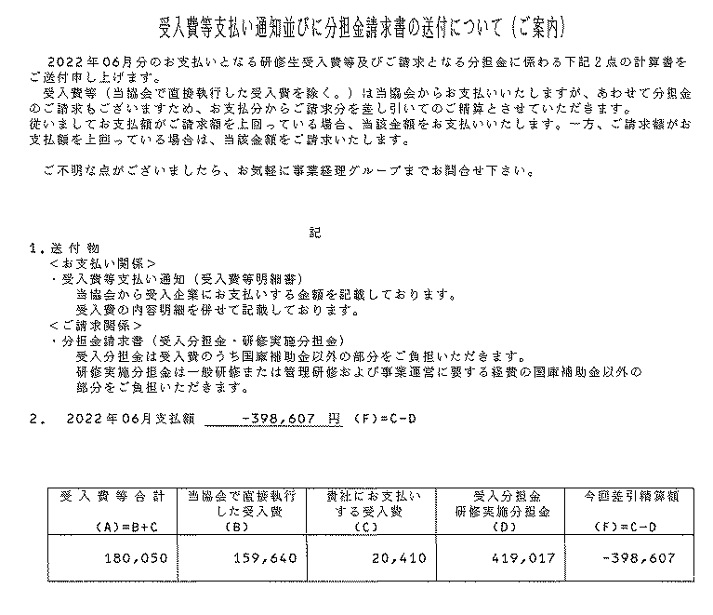
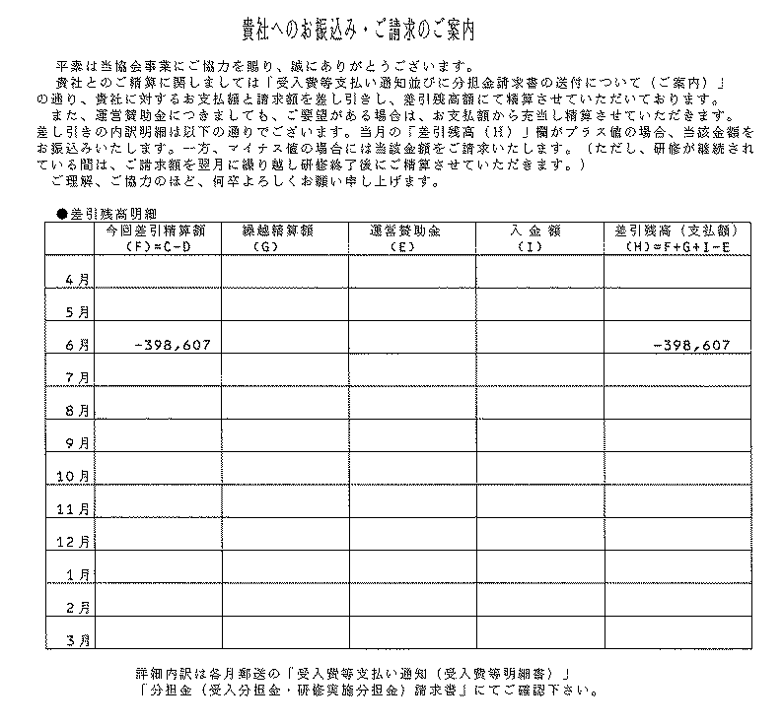

プラスの場合：AOTSから企業への支払いが発生しています。
マイナスの場合：企業からAOTSへお支払い頂きます。
ただし、マイナス額は、翌月に繰越しますので、都度、お支払い頂く必要はありません。
最終精算月に合計精算額がマイナスの場合は、受入企業にその金額をお支払い頂きます。

企業が負担する金額
企業が立替えた金額

サンプル

補足：
研修生を2名以上受入ている場合は、合算額が表示されます。

サンプル

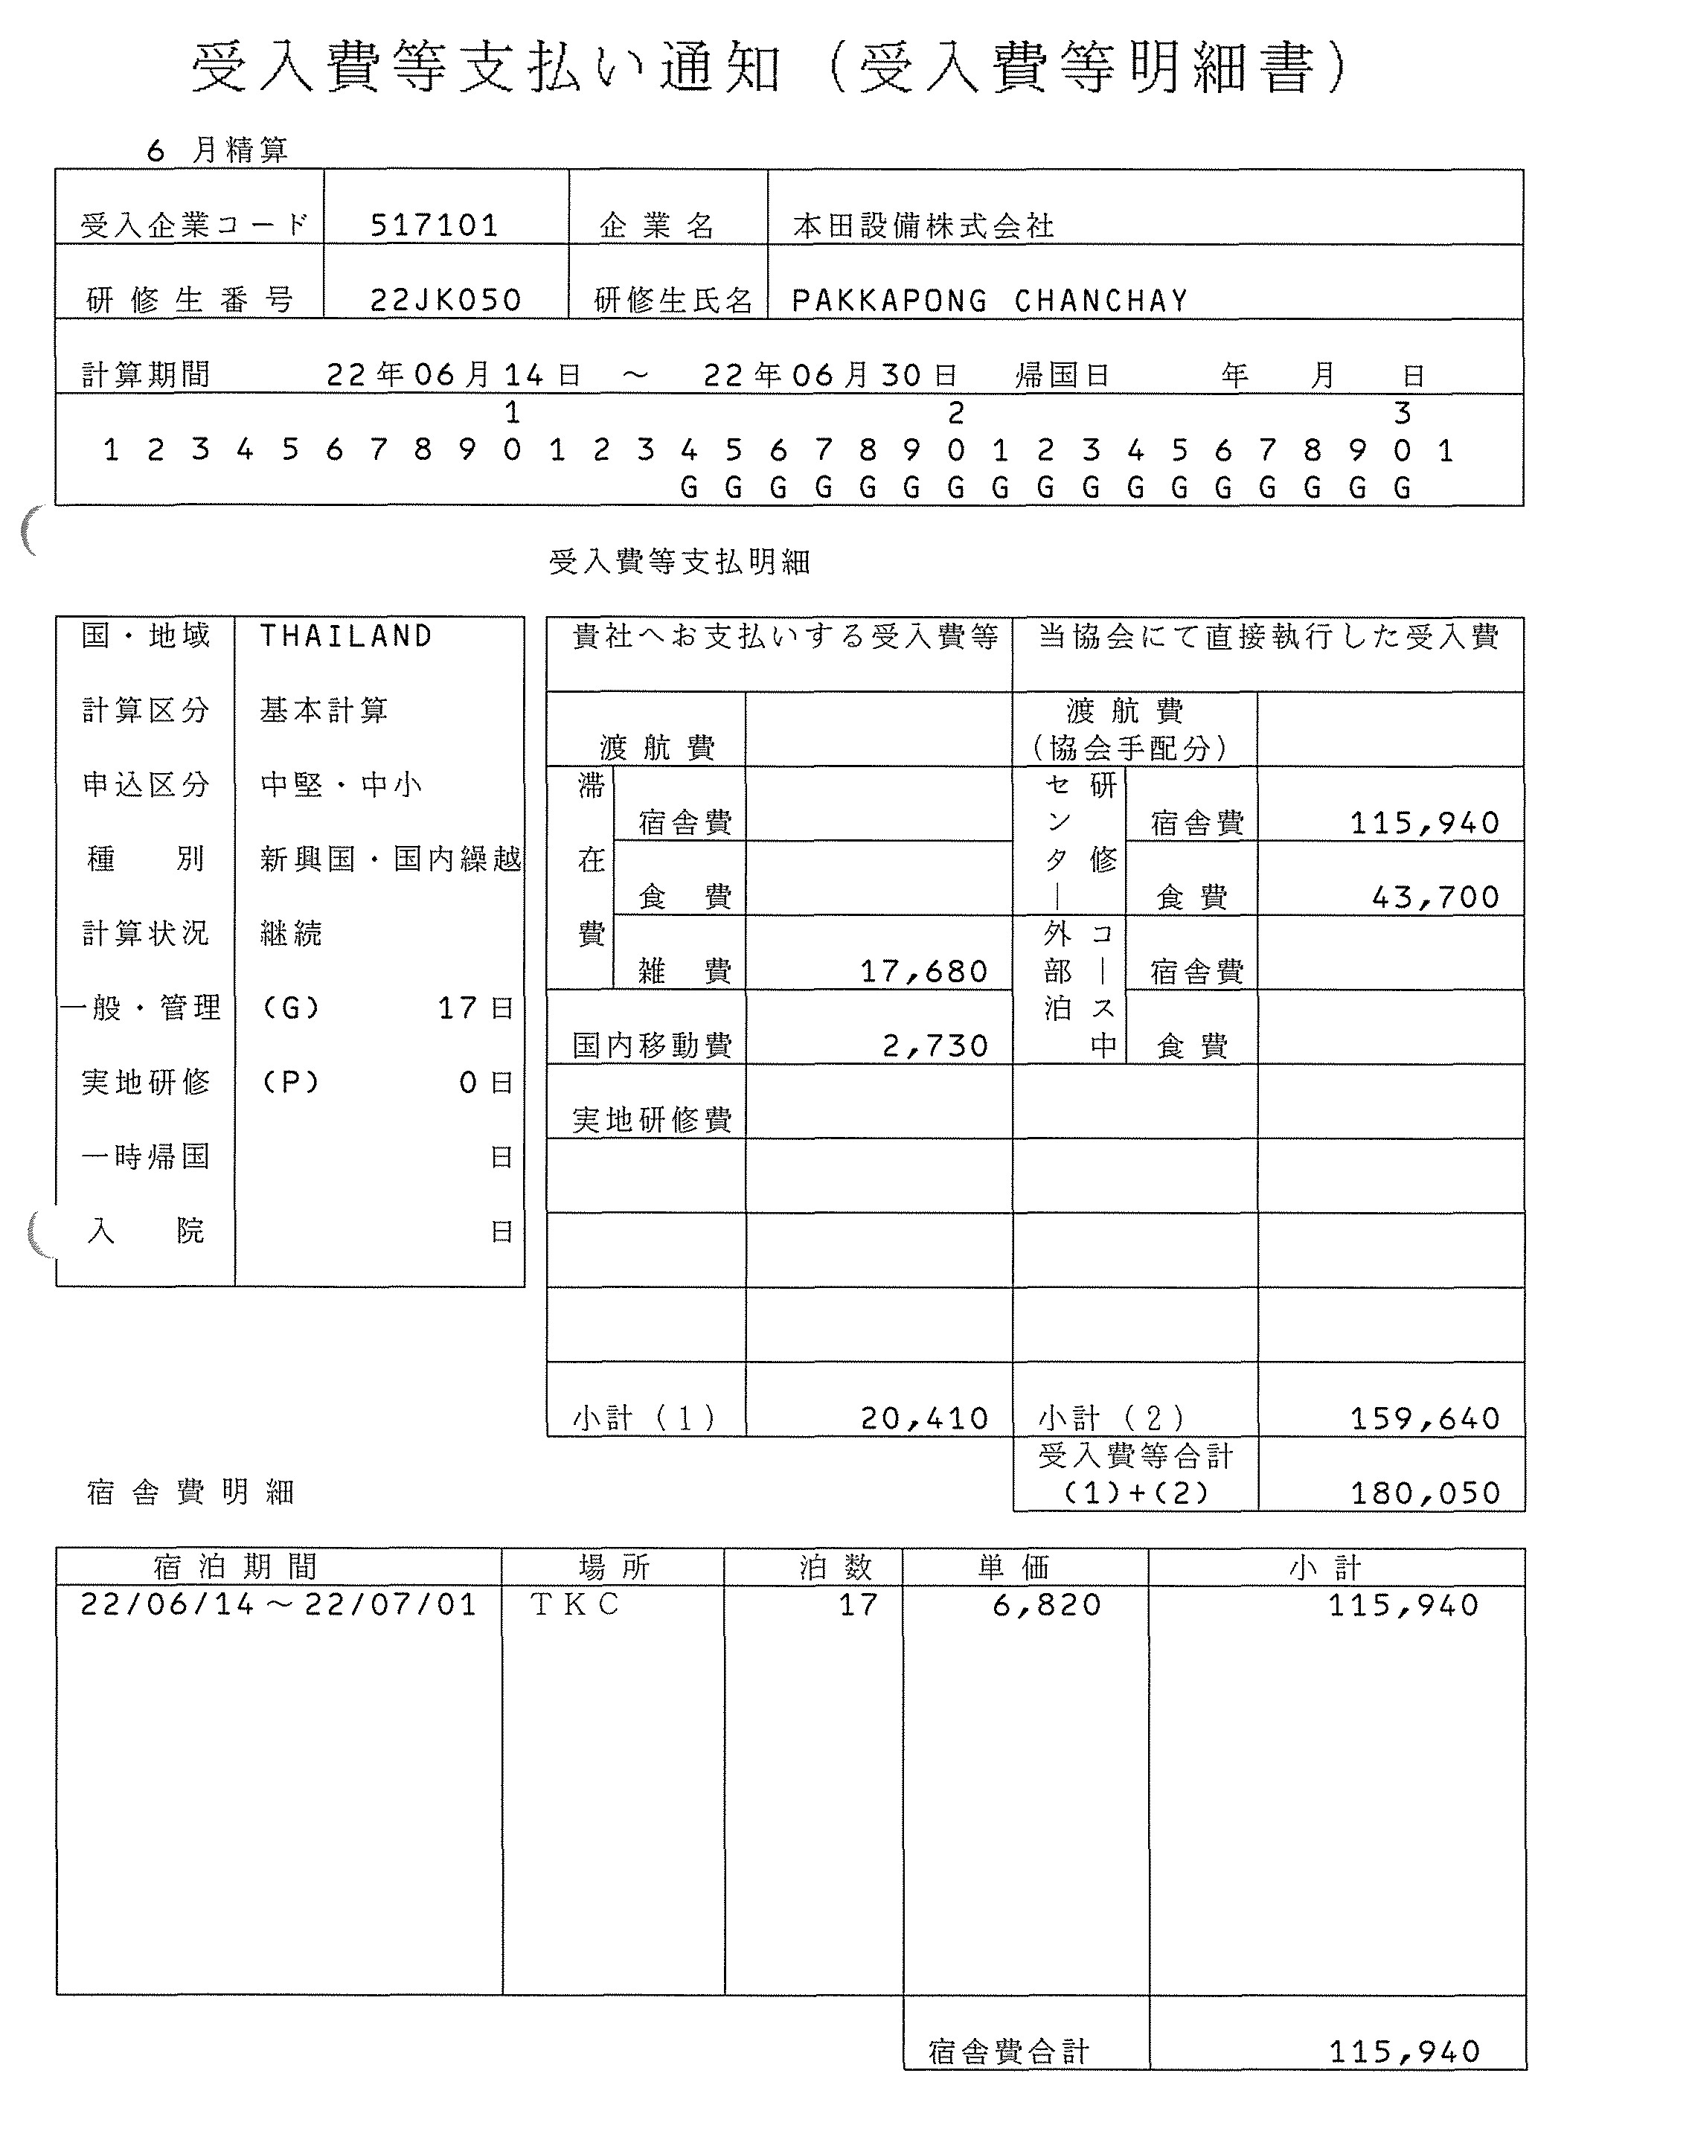
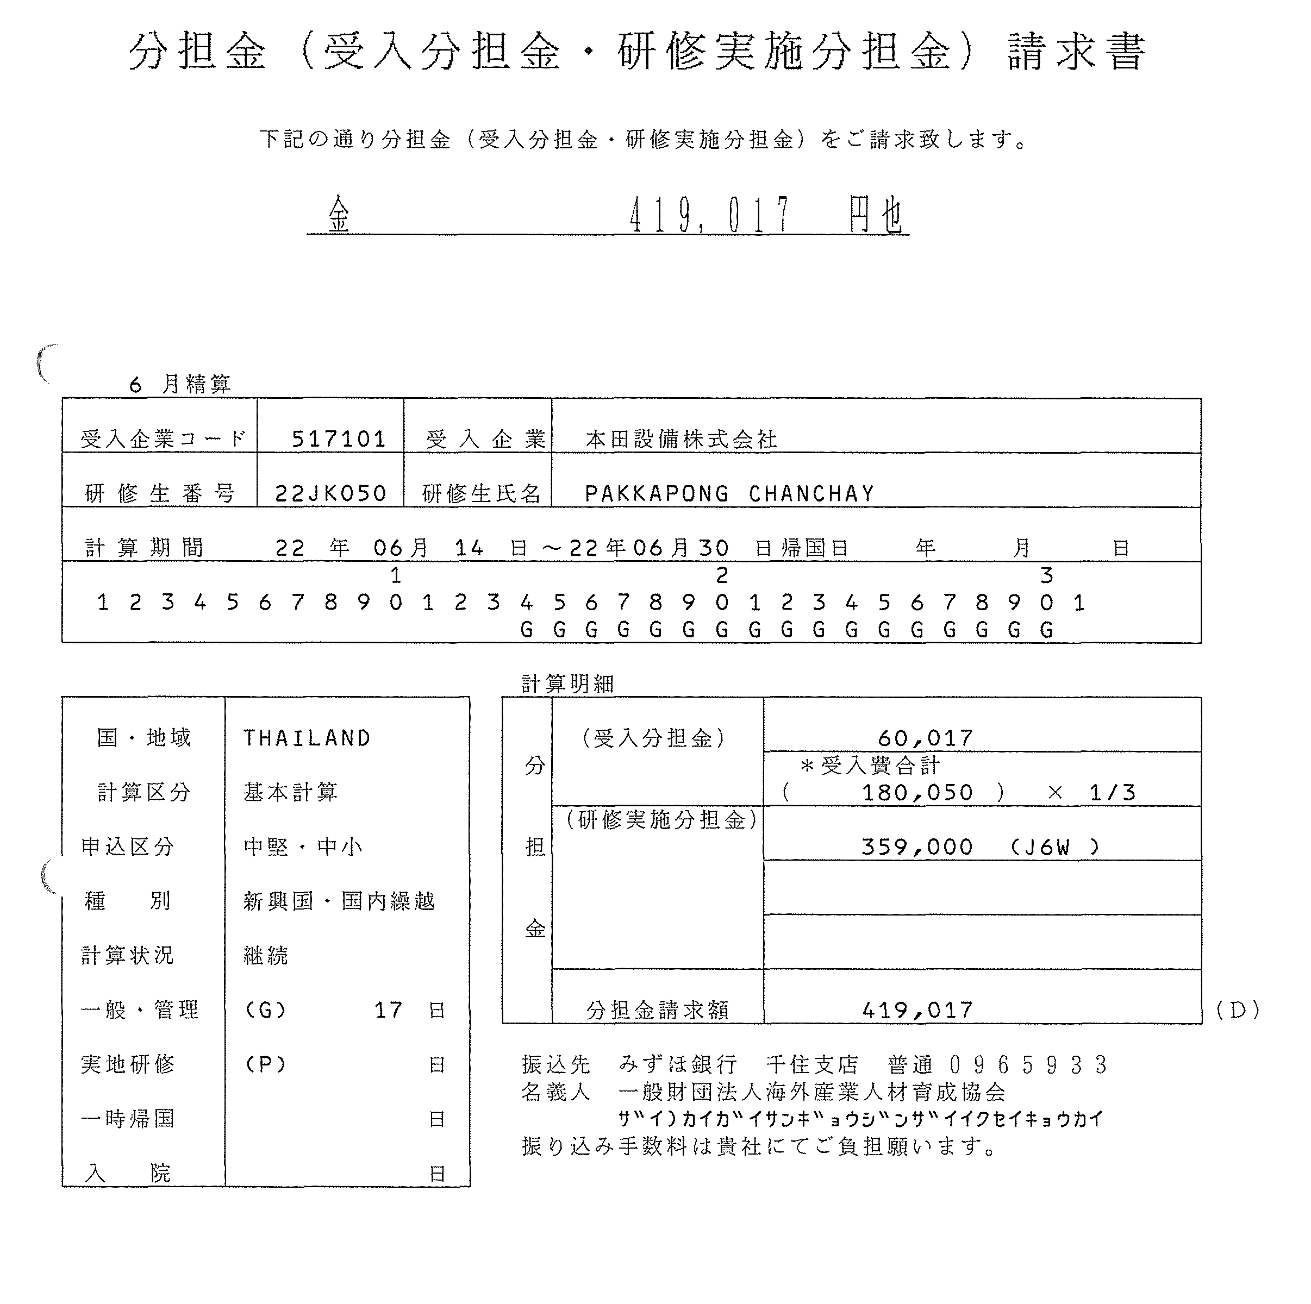

補足：
研修生を2名以上受入いてる場合、研修生個人別と合算のシートが送付されます。

補足：
研修生を2名以上受入いてる場合、研修生個人別と合算のシートが送付されます。

企業が立替えた金額

研修実施分担金は来日月（1か月目）に請求いたします。

サンプル
サンプル

例
5か月目（10月）

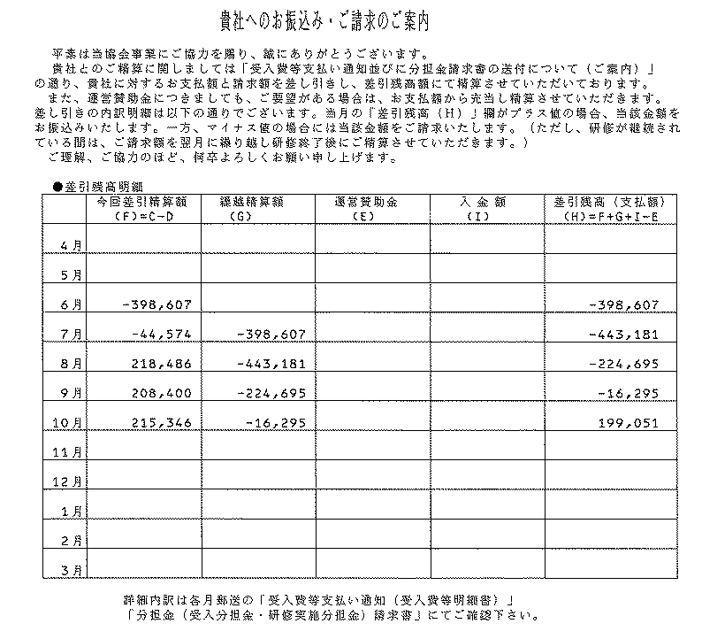
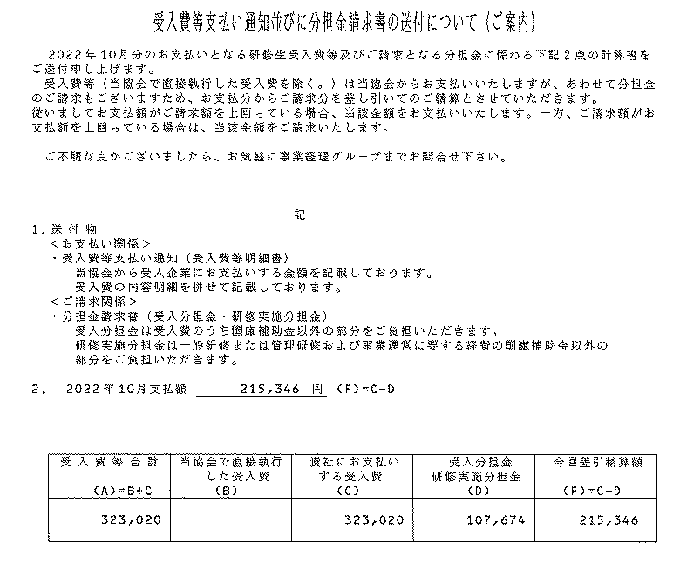

プラスになった月から、AOTSから企業への支払いが始まります。
最終月まで、マイナスの場合は、受入企業にその金額をお支払い頂きます。

サンプル
サンプル

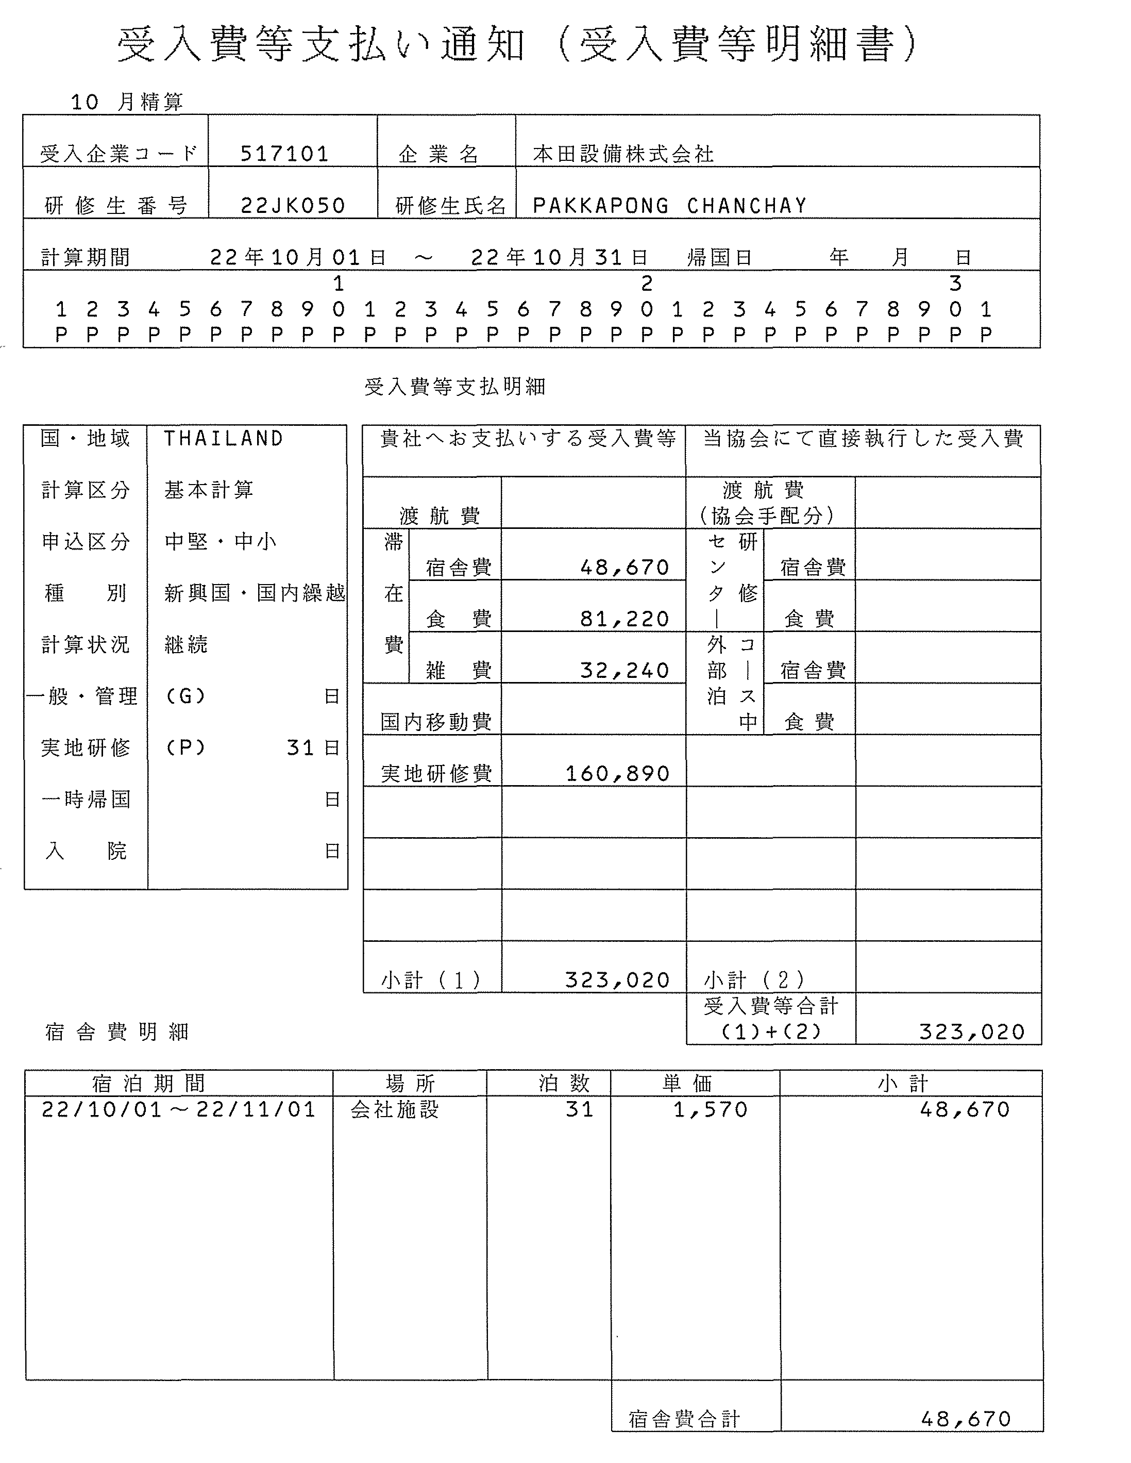
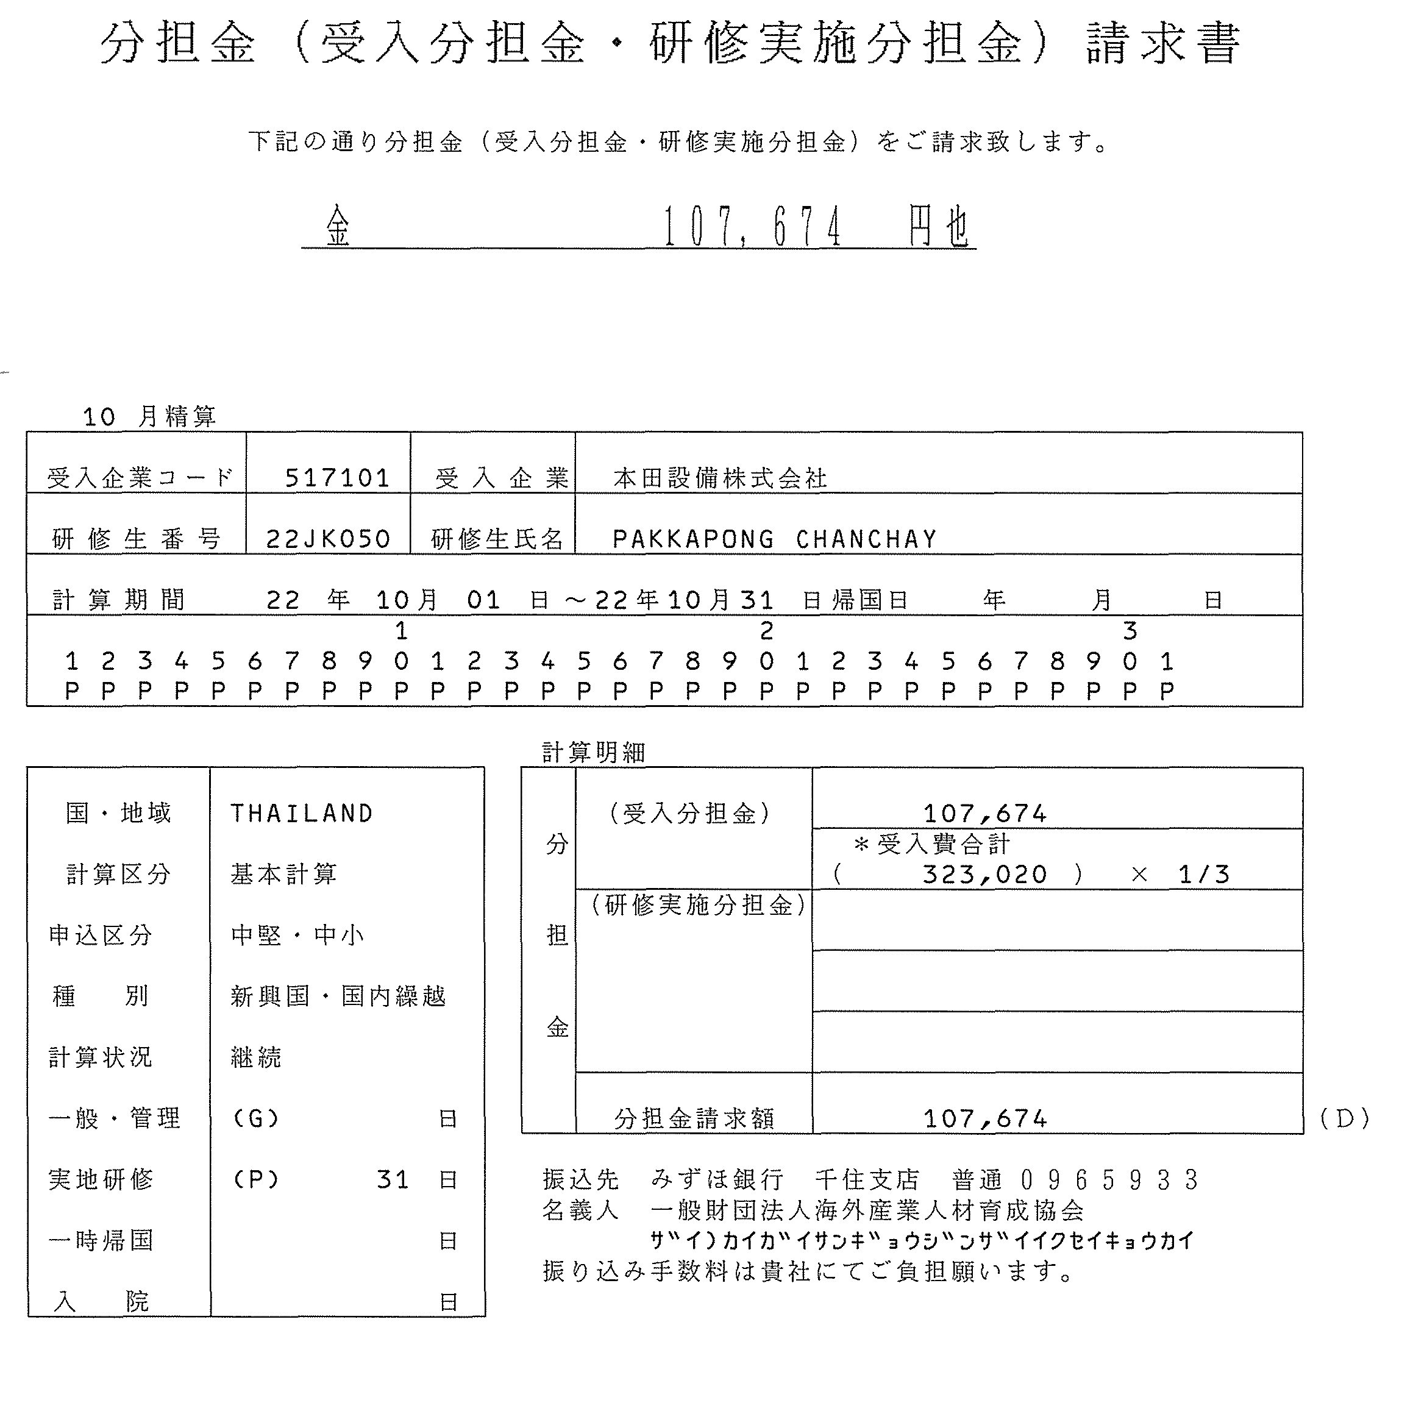

研修実施分担金は来日月（1か月目）に請求済みのため、
2か月目からは、毎月の受入分担金のみ発生します。

サンプル
サンプル

